상품제안서
락앤락 뉴 메트로 머그 355ml R | 상품코드: F21236

 |  |  |  |  |  |  | 02-412-0044 | www.easy1.co.kr
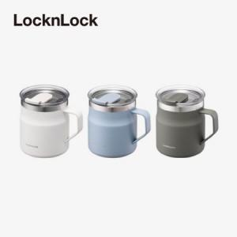

【상세/제작정보】 | 심플하지만 딱 필요한 기능을 담은 메트로 머그

【인쇄/포장옵션】 | 레이저, DTF1곳 / 포장지포장

【공급단가】 | 수량 | 50~ | 100~ | 500~ | 1,000~ | 2,000~
*VAT별도 | 단가 | 16,500원 | 16,250원 | 14,870원 | 14,750원 | 14,500원

【상품 URL】 | https://easy1.co.kr:443/src/goods_detail.php?gdno=21236

